products
external_source | external_id | category_code | product_name | brand | description | price | currency | stock_status | image_preview | thumbnail_url | local_image_path | source_url | use_product | mood_code
IKEA | 904.597.15 | LIGHTING | ISJAKT 이샥트 LED상향식플로어스탠드/독서등 - 밝기조절/니켈 도금 180 cm | IKEA | ISJAKT 이샥트 LED상향식플로어스탠드/독서등 - 밝기조절/니켈 도금 180 cm. 전체등과 독서등으로 사용할 수 있는 스탠드로 따로 켜고 끌 수 있습니다. 상향식플로어스탠드는 방 전체를 밝히는 기분 좋은 빛을 퍼트립니다. 독서등의 암과 헤드를 조절하여 원하는 곳에 빛을 비출 수 있습니다. LED 전구가 내장되어 있어서 전구를 교체할 필요가 없습니다. 조명을 줄이면 방 안의 분위기가 달라져요. 내장 LED 조명. 전구의 수명은 약 25,000시간입니다. 스탠드를 매일 3시간씩 켜는 경우 약 20년에 해당됩니다. | 149000 | KRW | https://schema.org/InStock | 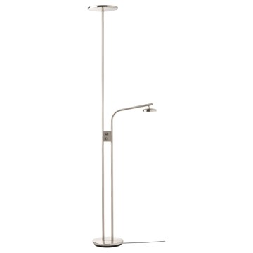 | https://www.ikea.com/kr/ko/images/products/isjakt-led-floor-uplighter-reading-lamp-dimmable-nickel-plated__1006753_pe825819_s5.jpg | output_lighting\images\904.597.15.jpg | https://www.ikea.com/kr/ko/p/isjakt-led-floor-uplighter-reading-lamp-dimmable-nickel-plated-90459715/ | 검토
IKEA | 302.838.99 | LIGHTING | FADO 파도 탁상스탠드 - 화이트 25 cm | IKEA | FADO 파도 탁상스탠드 - 화이트 25 cm. 부드럽고 아늑한 느낌의 불빛입니다. 조명은 별도구매입니다. LED전구 E26 구형 오팔 화이트 사용을 권장합니다. 일반 조명/전등갓을 사용할 경우, 그리고 고르게 발산되는 확산된 빛을 원할 경우 불투명 전구를 사용하세요. | 0 | KRW |  | 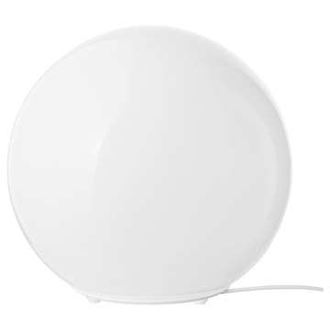 | https://www.ikea.com/kr/ko/images/products/fado-table-lamp-white__0606976_pe682645_s5.jpg | output_lighting\images\302.838.99.jpg | https://www.ikea.com/kr/ko/p/fado-table-lamp-white-30283899/ | 검토
IKEA | 306.176.09 | LIGHTING | VARMBLIXT 바름블릭스트 LED 탁상스탠드/벽등 - 오렌지 유리/원형 30 cm | IKEA | VARMBLIXT 바름블릭스트 LED 탁상스탠드/벽등 - 오렌지 유리/원형 30 cm. 집에 부드럽고 아늑한 무드 조명을 선사합니다. 탁상스탠드나 벽부착등으로 사용할 수 있습니다. 이 장식적인 유리 탁상스탠드/벽등은 숙련된 전문가가 입으로 불어서 만든 제품으로 조명마다 다른 개성을 느낄 수 있어요. LED 전구가 내장되어 있어서 전구를 교체할 필요가 없습니다. LED조명은 백열전구보다 수명이 20배나 길고 에너지 소비량은 85%가 적습니다. 내장 LED 조명. 벽 설치에 필요한 나사는 별도 판매입니다. | 79900 | KRW | https://schema.org/InStock | 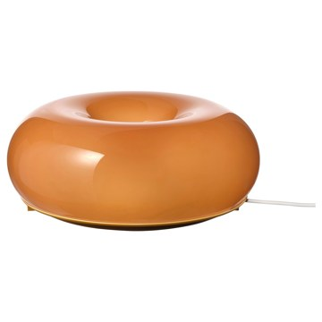 | https://www.ikea.com/kr/ko/images/products/varmblixt-led-table-wall-lamp-orange-glass-round__1116616_pe872535_s5.jpg | output_lighting\images\306.176.09.jpg | https://www.ikea.com/kr/ko/p/varmblixt-led-table-wall-lamp-orange-glass-round-30617609/ | 검토
IKEA | 804.640.53 | LIGHTING | TÅGARP 토가르프 상향식플로어스탠드 - 블랙/화이트 | IKEA | TÅGARP 토가르프 상향식플로어스탠드 - 블랙/화이트. 풍부한 불빛이 넓게 퍼지며 방 전체를 밝혀줍니다. 조명은 별도구매입니다. LED전구 E26 구형 오팔 화이트 사용을 권장합니다. | 19900 | KRW | https://schema.org/InStock | 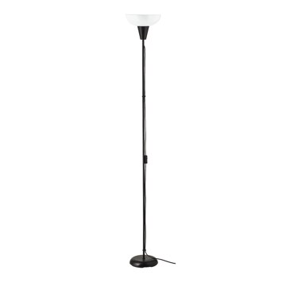 | https://www.ikea.com/kr/ko/images/products/tagarp-floor-uplighter-black-white__0810840_pe771436_s5.jpg | output_lighting\images\804.640.53.jpg | https://www.ikea.com/kr/ko/p/tagarp-floor-uplighter-black-white-80464053/ | 검토
IKEA | 903.501.26 | LIGHTING | MÖRKRÄDD 뫼르크레드 LED야간센서등 - 화이트 | IKEA | MÖRKRÄDD 뫼르크레드 LED야간센서등 - 화이트. 어두워지면 자동으로 켜지고 밝아지면 꺼지기 때문에 매일 플러그를 빼고 꽂을 필요가 없습니다. 조명색:따뜻한 백색(2700K) 실내 사용 전용. 내장 LED 조명. 전구의 수명은 약 25,000시간입니다. 스탠드를 매일 3시간씩 켜는 경우 약 20년에 해당됩니다. 특별한 쓰레기 처리가 필요할 수 있습니다. 자세한 내용은 지역 당국에 문의하세요. | 7900 | KRW | https://schema.org/InStock | 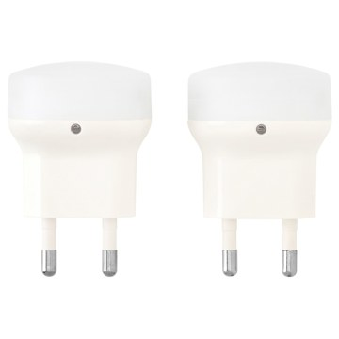 | https://www.ikea.com/kr/ko/images/products/moerkraedd-led-nightlight-with-sensor-white__0551948_pe658827_s5.jpg | output_lighting\images\903.501.26.jpg | https://www.ikea.com/kr/ko/p/moerkraedd-led-nightlight-with-sensor-white-90350126/ | 검토
IKEA | 606.085.28 | LIGHTING | IKEA PS 2026 이케아 피에스 2026 상향식플로어스탠드 - 블루 182 cm | IKEA | IKEA PS 2026 이케아 피에스 2026 상향식플로어스탠드 - 블루 182 cm. 조절식 연결부 덕분에 조명을 원하는 각도로 구부려 빛을 정확히 필요한 곳에 비출 수 있습니다. 금속 갓이 빛을 집중시켜 직사광을 만들어 냅니다. 전구는 별도 판매입니다. LED전구 GU10 사용을 권장합니다. | 149000 | KRW | https://schema.org/InStock | 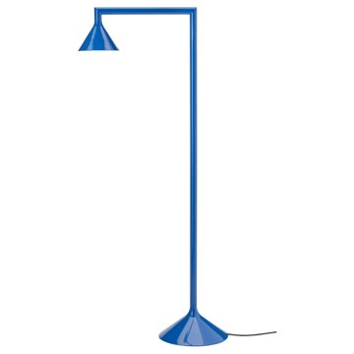 | https://www.ikea.com/kr/ko/images/products/ikea-ps-2026-floor-uplighter-blue__1418670_pe976685_s5.jpg | output_lighting\images\606.085.28.jpg | https://www.ikea.com/kr/ko/p/ikea-ps-2026-floor-uplighter-blue-60608528/ | 검토
IKEA | 106.085.16 | LIGHTING | IKEA PS 2026 이케아 피에스 2026 상향식플로어스탠드 - 다크레드 182 cm | IKEA | IKEA PS 2026 이케아 피에스 2026 상향식플로어스탠드 - 다크레드 182 cm. 조절식 연결부 덕분에 조명을 원하는 각도로 구부려 빛을 정확히 필요한 곳에 비출 수 있습니다. 금속 갓이 빛을 집중시켜 직사광을 만들어 냅니다. 전구는 별도 판매입니다. LED전구 GU10 사용을 권장합니다. | 149000 | KRW | https://schema.org/InStock | 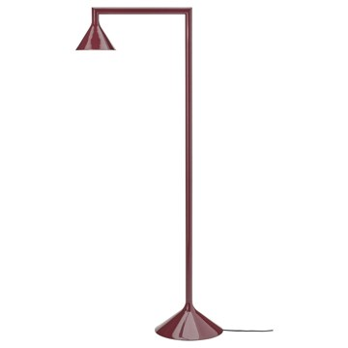 | https://www.ikea.com/kr/ko/images/products/ikea-ps-2026-floor-uplighter-dark-red__1418671_pe976686_s5.jpg | output_lighting\images\106.085.16.jpg | https://www.ikea.com/kr/ko/p/ikea-ps-2026-floor-uplighter-dark-red-10608516/ | 검토
IKEA | 106.085.40 | LIGHTING | IKEA PS 2026 이케아 피에스 2026 상향식플로어스탠드 - 옐로 182 cm | IKEA | IKEA PS 2026 이케아 피에스 2026 상향식플로어스탠드 - 옐로 182 cm. 조절식 연결부 덕분에 조명을 원하는 각도로 구부려 빛을 정확히 필요한 곳에 비출 수 있습니다. 금속 갓이 빛을 집중시켜 직사광을 만들어 냅니다. 전구는 별도 판매입니다. LED전구 GU10 사용을 권장합니다. | 149000 | KRW | https://schema.org/InStock | 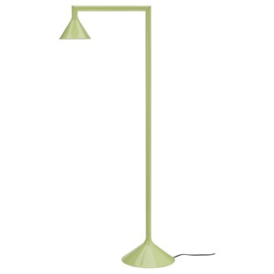 | https://www.ikea.com/kr/ko/images/products/ikea-ps-2026-floor-uplighter-yellow__1418680_pe976687_s5.jpg | output_lighting\images\106.085.40.jpg | https://www.ikea.com/kr/ko/p/ikea-ps-2026-floor-uplighter-yellow-10608540/ | 검토
IKEA | 204.049.91 | LIGHTING | DEJSA 데이사 탁상스탠드 - 베이지/오팔 화이트 유리 28 cm | IKEA | DEJSA 데이사 탁상스탠드 - 베이지/오팔 화이트 유리 28 cm. 숙련된 전문가가 직접 입으로 불어서 만든 제품입니다. 조명은 별도구매입니다. LED전구 E26 구형 오팔 화이트 사용을 권장합니다. 일반 조명/전등갓을 사용할 경우, 그리고 고르게 발산되는 확산된 빛을 원할 경우 불투명 전구를 사용하세요. 조명에 스마트 전구를 사용하면 활동에 맞게 밝기를 조절할 수 있습니다. | 0 | KRW |  | 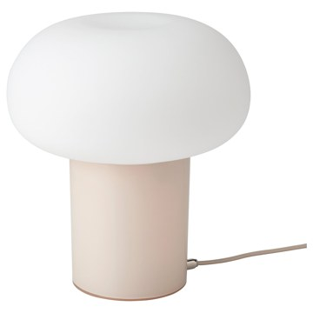 | https://www.ikea.com/kr/ko/images/products/dejsa-table-lamp-beige-opal-white-glass__0967540_pe810183_s5.jpg | output_lighting\images\204.049.91.jpg | https://www.ikea.com/kr/ko/p/dejsa-table-lamp-beige-opal-white-glass-20404991/ | 검토
IKEA | 104.377.51 | LIGHTING | TÄLLBYN 텔뷘 플로어스탠드 - 니켈 도금/오팔 화이트 유리 135 cm | IKEA | TÄLLBYN 텔뷘 플로어스탠드 - 니켈 도금/오팔 화이트 유리 135 cm. 부드러운 느낌의 불빛이 따뜻하고 포근한 분위기를 연출합니다. 이 유리 전등갓은 숙련된 전문가가 입으로 불어서 만든 제품으로 독특한 개성을 느낄 수 있어요. 조명은 별도구매입니다. LED전구 E26 구형 오팔 화이트 사용을 권장합니다. 일반 조명/전등갓을 사용할 경우, 그리고 고르게 발산되는 확산된 빛을 원할 경우 불투명 전구를 사용하세요. 풀 스위치 포함. 조명에 스마트 전구를 사용하면 활동에 맞게 밝기를 조절할 수 있습니다. | 149000 | KRW | https://schema.org/InStock | 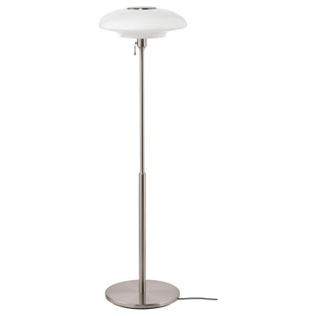 | https://www.ikea.com/kr/ko/images/products/taellbyn-floor-lamp-nickel-plated-opal-white-glass__0779117_pe759263_s5.jpg | output_lighting\images\104.377.51.jpg | https://www.ikea.com/kr/ko/p/taellbyn-floor-lamp-nickel-plated-opal-white-glass-10437751/ | 검토
IKEA | 003.580.18 | LIGHTING | TOKABO 토카보 탁상스탠드 - 유리 오팔 화이트 | IKEA | TOKABO 토카보 탁상스탠드 - 유리 오팔 화이트. 아담한 크기로 어디에든 놓고 포근함과 무드를 더할 수 있습니다. 전구는 별도 구매입니다. 최대 소비 전력 4.4W 이하 E14 구형 전구 제품을 사용하세요. LUNNOM 룬놈 LED전구 E14 100루멘 제품을 추천합니다. *샹들리에 또는 오팔 전구는 맞지 않으니 주의하시기 바랍니다. | 14900 | KRW | https://schema.org/InStock | 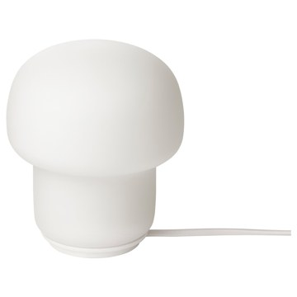 | https://www.ikea.com/kr/ko/images/products/tokabo-table-lamp-glass-opal-white__0714489_pe730101_s5.jpg | output_lighting\images\003.580.18.jpg | https://www.ikea.com/kr/ko/p/tokabo-table-lamp-glass-opal-white-00358018/ | 검토
IKEA | 502.839.16 | LIGHTING | FORSÅ 포르소 독서등 - 니켈 도금 | IKEA | FORSÅ 포르소 독서등 - 니켈 도금. 독서등으로 사용해보세요. 조명의 각도를 자유롭게 조절하여 원하는 곳에 빛을 비출 수 있습니다. 전구는 별도 판매입니다. LED전구 E14 샹들리에 오팔 화이트 사용을 권장합니다. | 29900 | KRW | https://schema.org/InStock | 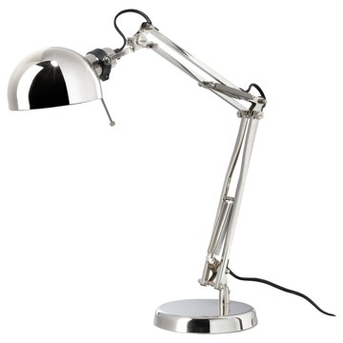 | https://www.ikea.com/kr/ko/images/products/forsa-work-lamp-nickel-plated__0121576_pe278160_s5.jpg | output_lighting\images\502.839.16.jpg | https://www.ikea.com/kr/ko/p/forsa-work-lamp-nickel-plated-50283916/ | 검토
IKEA | 704.444.28 | LIGHTING | FORSÅ 포르소 독서등 - 화이트 | IKEA | FORSÅ 포르소 독서등 - 화이트. 독서등으로 사용해보세요. 조명의 각도를 자유롭게 조절하여 원하는 곳에 빛을 비출 수 있습니다. 전구는 별도 판매입니다. LED전구 E14 샹들리에 오팔 화이트 사용을 권장합니다. 특별한 쓰레기 처리가 필요할 수 있습니다. 자세한 내용은 지역 당국에 문의하세요. | 29900 | KRW | https://schema.org/InStock | 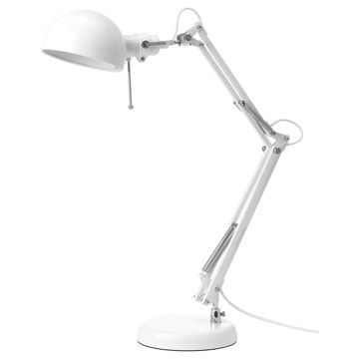 | https://www.ikea.com/kr/ko/images/products/forsa-work-lamp-white__0687071_pe721952_s5.jpg | output_lighting\images\704.444.28.jpg | https://www.ikea.com/kr/ko/p/forsa-work-lamp-white-70444428/ | 검토
IKEA | 804.035.21 | LIGHTING | FORSÅ 포르소 독서등 - 황동색 | IKEA | FORSÅ 포르소 독서등 - 황동색. 독서등으로 사용해보세요. 조명의 각도를 자유롭게 조절하여 원하는 곳에 빛을 비출 수 있습니다. 전구는 별도 판매입니다. LED전구 E14 샹들리에 오팔 화이트 사용을 권장합니다. 특별한 쓰레기 처리가 필요할 수 있습니다. 자세한 내용은 지역 당국에 문의하세요. | 29900 | KRW | https://schema.org/InStock | 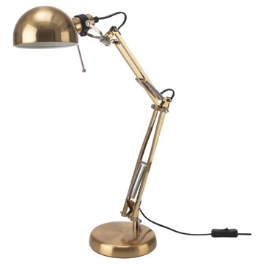 | https://www.ikea.com/kr/ko/images/products/forsa-work-lamp-brass-colour__0546399_pe656150_s5.jpg | output_lighting\images\804.035.21.jpg | https://www.ikea.com/kr/ko/p/forsa-work-lamp-brass-colour-80403521/ | 검토
IKEA | 002.839.09 | LIGHTING | FORSÅ 포르소 독서등 - 블랙 | IKEA | FORSÅ 포르소 독서등 - 블랙. 독서등으로 사용해보세요. 조명의 각도를 자유롭게 조절하여 원하는 곳에 빛을 비출 수 있습니다. 전구는 별도 판매입니다. LED전구 E14 샹들리에 오팔 화이트 사용을 권장합니다. | 29900 | KRW | https://schema.org/InStock | 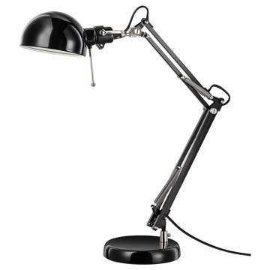 | https://www.ikea.com/kr/ko/images/products/forsa-work-lamp-black__0609293_pe684430_s5.jpg | output_lighting\images\002.839.09.jpg | https://www.ikea.com/kr/ko/p/forsa-work-lamp-black-00283909/ | 검토
IKEA | 004.863.94 | LIGHTING | TÅGARP 토가르프 상향식플로어스탠드/독서등 - 블랙/화이트 | IKEA | TÅGARP 토가르프 상향식플로어스탠드/독서등 - 블랙/화이트. 풍부한 불빛이 넓게 퍼지며 방 전체를 밝혀줍니다. 전체등과 독서등으로 사용할 수 있는 스탠드로 따로 켜고 끌 수 있습니다. 전구는 별도 판매입니다. LED전구 E26 구형 오팔 화이트(1개)와 LED전구 E14 구형 오팔 화이트(1개) 사용을 권장합니다. | 24900 | KRW | https://schema.org/InStock | 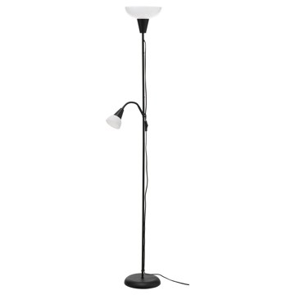 | https://www.ikea.com/kr/ko/images/products/tagarp-floor-uplighter-reading-lamp-black-white__0965083_pe809330_s5.jpg | output_lighting\images\004.863.94.jpg | https://www.ikea.com/kr/ko/p/tagarp-floor-uplighter-reading-lamp-black-white-00486394/ | 검토
IKEA | 803.213.23 | LIGHTING | ÅRSTID 오르스티드 플로어스탠드 - 황동/화이트 | IKEA | ÅRSTID 오르스티드 플로어스탠드 - 황동/화이트. 텍스타일 전등갓으로 은은하고 아름다운 조명효과를 느낄 수 있습니다. 조명은 별도구매입니다. LED전구 E26 구형 오팔 화이트 사용을 권장합니다. 일반 조명/전등갓을 사용할 경우, 그리고 고르게 발산되는 확산된 빛을 원할 경우 불투명 전구를 사용하세요. 풀 스위치 포함. 같은 시리즈의 다른 조명과도 함께 사용해보세요. | 49900 | KRW | https://schema.org/InStock | 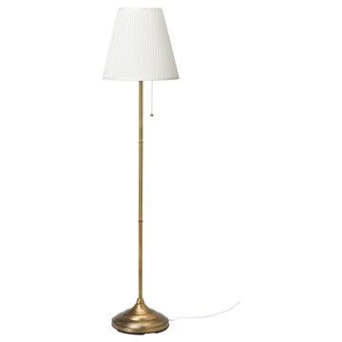 | https://www.ikea.com/kr/ko/images/products/arstid-floor-lamp-brass-white__0390610_pe566328_s5.jpg | output_lighting\images\803.213.23.jpg | https://www.ikea.com/kr/ko/p/arstid-floor-lamp-brass-white-80321323/ | 검토
IKEA | 102.840.36 | LIGHTING | ÅRSTID 오르스티드 플로어스탠드 - 니켈 도금/화이트 | IKEA | ÅRSTID 오르스티드 플로어스탠드 - 니켈 도금/화이트. 텍스타일 전등갓으로 은은하고 아름다운 조명효과를 느낄 수 있습니다. 조명은 별도구매입니다. LED전구 E26 구형 오팔 화이트 사용을 권장합니다. 일반 조명/전등갓을 사용할 경우, 그리고 고르게 발산되는 확산된 빛을 원할 경우 불투명 전구를 사용하세요. 풀 스위치 포함. 같은 시리즈의 다른 조명과도 함께 사용해보세요. | 49900 | KRW | https://schema.org/InStock | 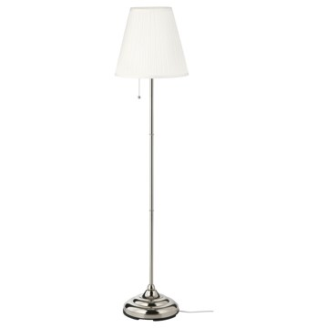 | https://www.ikea.com/kr/ko/images/products/arstid-floor-lamp-nickel-plated-white__0684004_pe720967_s5.jpg | output_lighting\images\102.840.36.jpg | https://www.ikea.com/kr/ko/p/arstid-floor-lamp-nickel-plated-white-10284036/ | 검토
IKEA | 803.075.91 | LIGHTING | MOLGAN 몰간 LED조명 - 화이트/배터리식 | IKEA | MOLGAN 몰간 LED조명 - 화이트/배터리식. 너무 밝지도 어둡지도 않은 조명 덕분에 어둠 속에서도 방향을 찾을 수 있어요. 조명이 모션 센서에 따라 자동으로 켜지고 10초 후에 꺼집니다. 건전기 별도 판매. AAA 3개. LADDA 라다 충전지 사용을 권장합니다. 내장 LED 조명. 전구의 수명은 약 25,000시간입니다. 스탠드를 매일 3시간씩 켜는 경우 약 20년에 해당됩니다. 야간 센서가 있어 어두워졌을 때만 켜집니다. 벽 설치에 필요한 나사는 별도 판매입니다. 만 3세 이상 사용 가능 | 7900 | KRW | https://schema.org/InStock | 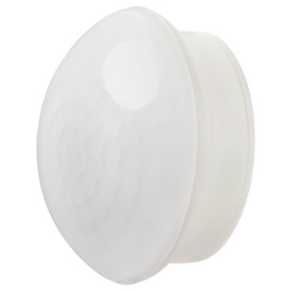 | https://www.ikea.com/kr/ko/images/products/molgan-led-lighting-white-battery-operated__0609826_pe684648_s5.jpg | output_lighting\images\803.075.91.jpg | https://www.ikea.com/kr/ko/p/molgan-led-lighting-white-battery-operated-80307591/ | 검토
IKEA | 706.097.06 | LIGHTING | KABBLEKA 카블레카 LED라인조명+USB - 밝기조절 3 m | IKEA | KABBLEKA 카블레카 LED라인조명+USB - 밝기조절 3 m. LED 라인조명의 빛은 어디서든 포근한 분위기를 만들어 줍니다. 검은색 선 중 하나를 잘라서 라인조명을 더 짧게 만들 수 있어요. LED라인조명은 구부릴 수 있어서 TV나 책장 뒤에 쉽게 고정할 수 있습니다. 쉽게 부착할 수 있어요. 접착식 테이프의 종이를 벗기고 라인조명을 원하는 곳에 붙이면 됩니다. 케이블에 있는 버튼을 누르면 조명을 켜고 끌 수 있습니다. 밝기 조절 기능을 사용해 밝기를 조절할 수 있습니다. 실내에서만 사용하세요. 내장 LED 조명. | 0 | KRW |  | 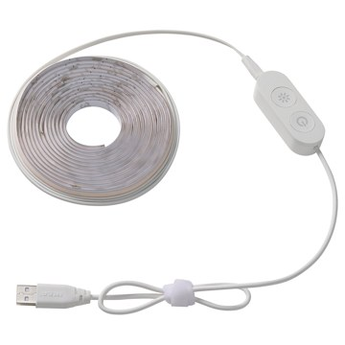 | https://www.ikea.com/kr/ko/images/products/kabbleka-led-lighting-strip-with-usb-dimmable__1456863_pe992520_s5.jpg | output_lighting\images\706.097.06.jpg | https://www.ikea.com/kr/ko/p/kabbleka-led-lighting-strip-with-usb-dimmable-70609706/ | 검토
IKEA | 105.948.40 | LIGHTING | STRANDAD 스트란다드 플로어스탠드 - 화이트/블랙 | IKEA | STRANDAD 스트란다드 플로어스탠드 - 화이트/블랙. 조명이 켜지면 빛이 전등갓의 라이스페이퍼를 투과해 부드럽게 퍼져요. 작고 귀여워서 좁은 공간에도 쉽게 설치할 수 있습니다. 조명은 별도구매입니다. LED전구 E26 구형 오팔 화이트 사용을 권장합니다. | 29900 | KRW | https://schema.org/InStock | 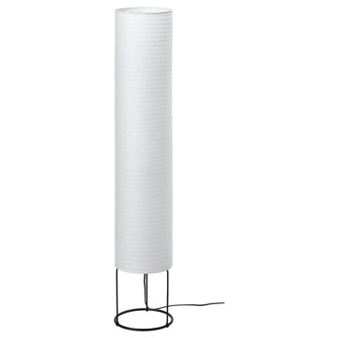 | https://www.ikea.com/kr/ko/images/products/strandad-floor-lamp-white-black__1403319_pe969302_s5.jpg | output_lighting\images\105.948.40.jpg | https://www.ikea.com/kr/ko/p/strandad-floor-lamp-white-black-10594840/ | 검토
IKEA | 305.209.33 | LIGHTING | BLÅSVERK 블로스베르크 탁상스탠드 - 베이지 36 cm | IKEA | BLÅSVERK 블로스베르크 탁상스탠드 - 베이지 36 cm. 부드러운 빛을 발하며 공간을 아늑한 분위기로 채워줍니다. 조명은 별도구매입니다. LED전구 E14 구형 오팔 화이트 사용을 권장합니다. 특별한 쓰레기 처리가 필요할 수 있습니다. 자세한 내용은 지역 당국에 문의하세요. 일반 조명/전등갓을 사용할 경우, 그리고 고르게 발산되는 확산된 빛을 원할 경우 불투명 전구를 사용하세요. | 19900 | KRW | https://schema.org/InStock | 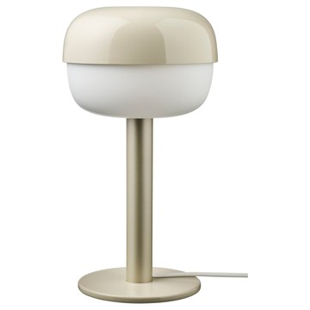 | https://www.ikea.com/kr/ko/images/products/blasverk-table-lamp-beige__1150245_pe884435_s5.jpg | output_lighting\images\305.209.33.jpg | https://www.ikea.com/kr/ko/p/blasverk-table-lamp-beige-30520933/ | 검토
IKEA | 705.479.83 | LIGHTING | BLÅSVERK 블로스베르크 탁상스탠드 - 옐로 36 cm | IKEA | BLÅSVERK 블로스베르크 탁상스탠드 - 옐로 36 cm. 부드러운 빛을 발하며 공간을 아늑한 분위기로 채워줍니다. 조명은 별도구매입니다. LED전구 E14 구형 오팔 화이트 사용을 권장합니다. 특별한 쓰레기 처리가 필요할 수 있습니다. 자세한 내용은 지역 당국에 문의하세요. | 19900 | KRW | https://schema.org/InStock | 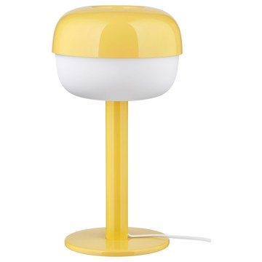 | https://www.ikea.com/kr/ko/images/products/blasverk-table-lamp-yellow__1217784_pe913021_s5.jpg | output_lighting\images\705.479.83.jpg | https://www.ikea.com/kr/ko/p/blasverk-table-lamp-yellow-70547983/ | 검토
IKEA | 805.856.15 | LIGHTING | BLÅSVERK 블로스베르크 탁상스탠드 - 레드 36 cm | IKEA | BLÅSVERK 블로스베르크 탁상스탠드 - 레드 36 cm. 부드러운 빛을 발하며 공간을 아늑한 분위기로 채워줍니다. 조명은 별도구매입니다. LED전구 E14 구형 오팔 화이트 사용을 권장합니다. 특별한 쓰레기 처리가 필요할 수 있습니다. 자세한 내용은 지역 당국에 문의하세요. | 19900 | KRW | https://schema.org/InStock | 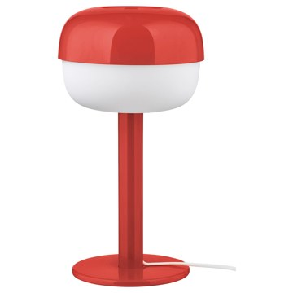 | https://www.ikea.com/kr/ko/images/products/blasverk-table-lamp-red__1326179_pe944581_s5.jpg | output_lighting\images\805.856.15.jpg | https://www.ikea.com/kr/ko/p/blasverk-table-lamp-red-80585615/ | 검토
IKEA | 205.209.19 | LIGHTING | BLÅSVERK 블로스베르크 탁상스탠드 - 블루 36 cm | IKEA | BLÅSVERK 블로스베르크 탁상스탠드 - 블루 36 cm. 부드러운 빛을 발하며 공간을 아늑한 분위기로 채워줍니다. 조명은 별도구매입니다. LED전구 E14 구형 오팔 화이트 사용을 권장합니다. 특별한 쓰레기 처리가 필요할 수 있습니다. 자세한 내용은 지역 당국에 문의하세요. | 19900 | KRW | https://schema.org/InStock | 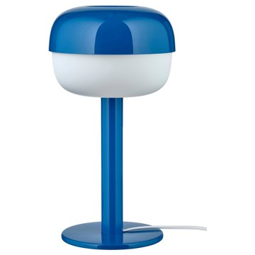 | https://www.ikea.com/kr/ko/images/products/blasverk-table-lamp-blue__1172136_pe893259_s5.jpg | output_lighting\images\205.209.19.jpg | https://www.ikea.com/kr/ko/p/blasverk-table-lamp-blue-20520919/ | 검토
IKEA | 603.367.78 | LIGHTING | NYMÅNE 뉘모네 플로어스탠드/독서등 - 화이트 | IKEA | NYMÅNE 뉘모네 플로어스탠드/독서등 - 화이트. 조명의 각도를 자유롭게 조절하여 원하는 곳에 빛을 비출 수 있습니다. 독서등으로 사용해보세요. 전구는 별도 판매입니다. LED전구 GU10 사용을 권장합니다. 특별한 쓰레기 처리가 필요할 수 있습니다. 자세한 내용은 지역 당국에 문의하세요. | 0 | KRW |  | 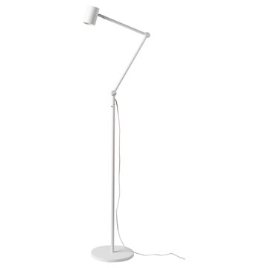 | https://www.ikea.com/kr/ko/images/products/nymane-floor-reading-lamp-white__0662532_pe711964_s5.jpg | output_lighting\images\603.367.78.jpg | https://www.ikea.com/kr/ko/p/nymane-floor-reading-lamp-white-60336778/ | 검토
IKEA | 005.916.20 | LIGHTING | SPETSBOJ 스펫스보이 탁상스탠드 - 밝기조절/그린 22 cm | IKEA | SPETSBOJ 스펫스보이 탁상스탠드 - 밝기조절/그린 22 cm. 아담한 크기로 어디에든 놓고 포근함과 무드를 더할 수 있습니다. 전등갓을 돌리기만 하면 손쉽게 조도를 조절할 수 있으므로 밝기조절식 전구가 아니어도 무드에 어울리는 분위기를 연출할 수 있어요. 조명은 별도구매입니다. LED전구 E14 구형 오팔 화이트 사용을 권장합니다. 일반 조명/전등갓을 사용할 경우, 그리고 고르게 발산되는 확산된 빛을 원할 경우 불투명 전구를 사용하세요. 특별한 쓰레기 처리가 필요할 수 있습니다. 자세한 내용은 지역 당국에 문의하세요. | 24900 | KRW | https://schema.org/InStock | 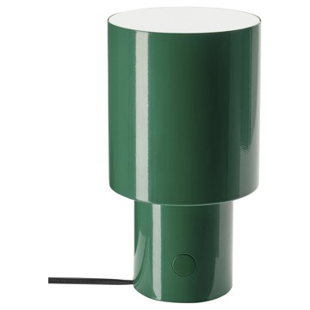 | https://www.ikea.com/kr/ko/images/products/spetsboj-table-lamp-dimmable-green__1355495_pe953147_s5.jpg | output_lighting\images\005.916.20.jpg | https://www.ikea.com/kr/ko/p/spetsboj-table-lamp-dimmable-green-00591620/ | 검토
IKEA | 205.838.55 | LIGHTING | SPETSBOJ 스펫스보이 탁상스탠드 - 밝기조절/옐로 22 cm | IKEA | SPETSBOJ 스펫스보이 탁상스탠드 - 밝기조절/옐로 22 cm. 아담한 크기로 어디에든 놓고 포근함과 무드를 더할 수 있습니다. 전등갓을 돌리기만 하면 손쉽게 조도를 조절할 수 있으므로 밝기조절식 전구가 아니어도 무드에 어울리는 분위기를 연출할 수 있어요. 조명은 별도구매입니다. LED전구 E14 구형 오팔 화이트 사용을 권장합니다. 일반 조명/전등갓을 사용할 경우, 그리고 고르게 발산되는 확산된 빛을 원할 경우 불투명 전구를 사용하세요. 특별한 쓰레기 처리가 필요할 수 있습니다. 자세한 내용은 지역 당국에 문의하세요. | 24900 | KRW | https://schema.org/InStock | 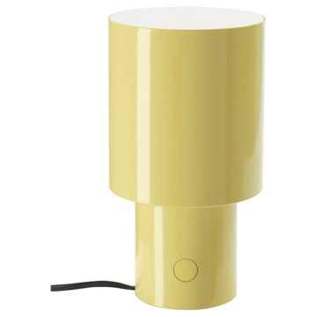 | https://www.ikea.com/kr/ko/images/products/spetsboj-table-lamp-dimmable-yellow__1355566_pe953171_s5.jpg | output_lighting\images\205.838.55.jpg | https://www.ikea.com/kr/ko/p/spetsboj-table-lamp-dimmable-yellow-20583855/ | 검토
IKEA | 105.891.17 | LIGHTING | SPETSBOJ 스펫스보이 탁상스탠드 - 밝기조절/화이트 22 cm | IKEA | SPETSBOJ 스펫스보이 탁상스탠드 - 밝기조절/화이트 22 cm. 아담한 크기로 어디에든 놓고 포근함과 무드를 더할 수 있습니다. 전등갓을 돌리기만 하면 손쉽게 조도를 조절할 수 있으므로 밝기조절식 전구가 아니어도 무드에 어울리는 분위기를 연출할 수 있어요. 조명은 별도구매입니다. LED전구 E14 구형 오팔 화이트 사용을 권장합니다. 일반 조명/전등갓을 사용할 경우, 그리고 고르게 발산되는 확산된 빛을 원할 경우 불투명 전구를 사용하세요. 특별한 쓰레기 처리가 필요할 수 있습니다. 자세한 내용은 지역 당국에 문의하세요. | 24900 | KRW | https://schema.org/InStock | 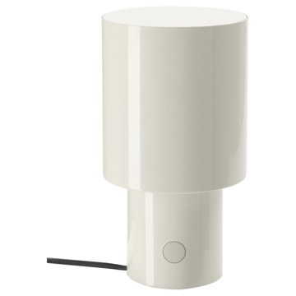 | https://www.ikea.com/kr/ko/images/products/spetsboj-table-lamp-dimmable-white__1355533_pe953162_s5.jpg | output_lighting\images\105.891.17.jpg | https://www.ikea.com/kr/ko/p/spetsboj-table-lamp-dimmable-white-10589117/ | 검토
IKEA | 104.378.12 | LIGHTING | BARLAST 발라스트 플로어스탠드 - 블랙/화이트 150 cm | IKEA | BARLAST 발라스트 플로어스탠드 - 블랙/화이트 150 cm. 풍부한 불빛이 넓게 퍼지며 방 전체를 밝혀줍니다. 불빛이 부드럽고 눈부심이 없어서 눈이 편합니다. 조명은 별도구매입니다. LED전구 E26 구형 오팔 화이트 사용을 권장합니다. 특별한 쓰레기 처리가 필요할 수 있습니다. 자세한 내용은 지역 당국에 문의하세요. | 15000 | KRW | https://schema.org/InStock | 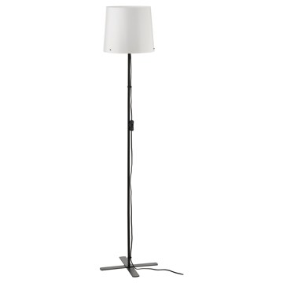 | https://www.ikea.com/kr/ko/images/products/barlast-floor-lamp-black-white__0957676_pe805130_s5.jpg | output_lighting\images\104.378.12.jpg | https://www.ikea.com/kr/ko/p/barlast-floor-lamp-black-white-10437812/ | 검토
IKEA | 504.498.94 | LIGHTING | NÄVLINGE 네블링에 LED집게형조명 - 화이트 | IKEA | NÄVLINGE 네블링에 LED집게형조명 - 화이트. 슈퍼슬림 스탠드로 아주 좁은 공간에도 놓아둘 수 있어서 실용적입니다. 조명의 각도를 자유롭게 조절하여 원하는 곳에 빛을 비출 수 있습니다. 가볍고 언제든지 쉽게 옮길 수 있어요. 원하는 곳에 꽂기만 하면 되죠. 전구는 포함되어 있으며, 필요한 경우 교체 가능합니다. 교체용 전구가 필요하실 경우, IKEA 매장의 교환/환불 코너를 방문하시거나 IKEA 고객지원센터로 문의해주세요. 클램핑 범위 10-45 mm. 조명색:따뜻한 백색(2700K) | 0 | KRW |  | 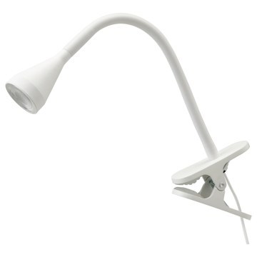 | https://www.ikea.com/kr/ko/images/products/naevlinge-led-clamp-spotlight-white__0710474_pe727575_s5.jpg | output_lighting\images\504.498.94.jpg | https://www.ikea.com/kr/ko/p/naevlinge-led-clamp-spotlight-white-50449894/ | 검토
IKEA | 205.747.85 | LIGHTING | NÄVLINGE 네블링에 LED집게형조명 - 라일락/다크그린 | IKEA | NÄVLINGE 네블링에 LED집게형조명 - 라일락/다크그린. 슈퍼슬림 스탠드로 아주 좁은 공간에도 놓아둘 수 있어서 실용적입니다. 조명의 각도를 자유롭게 조절하여 원하는 곳에 빛을 비출 수 있습니다. 가볍고 언제든지 쉽게 옮길 수 있어요. 원하는 곳에 꽂기만 하면 되죠. 전구는 포함되어 있으며, 필요한 경우 교체 가능합니다. 교체용 전구가 필요하실 경우, IKEA 매장의 교환/환불 코너를 방문하시거나 IKEA 고객지원센터로 문의해주세요. 클램핑 범위 10-45 mm. 조명색:따뜻한 백색(2700K) | 0 | KRW |  | 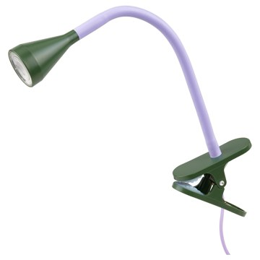 | https://www.ikea.com/kr/ko/images/products/naevlinge-led-clamp-spotlight-lilac-dark-green__1257179_pe925604_s5.jpg | output_lighting\images\205.747.85.jpg | https://www.ikea.com/kr/ko/p/naevlinge-led-clamp-spotlight-lilac-dark-green-20574785/ | 검토
IKEA | 604.498.84 | LIGHTING | NÄVLINGE 네블링에 LED집게형조명 - 블랙 | IKEA | NÄVLINGE 네블링에 LED집게형조명 - 블랙. 슈퍼슬림 스탠드로 아주 좁은 공간에도 놓아둘 수 있어서 실용적입니다. 조명의 각도를 자유롭게 조절하여 원하는 곳에 빛을 비출 수 있습니다. 가볍고 언제든지 쉽게 옮길 수 있어요. 원하는 곳에 꽂기만 하면 되죠. 전구는 포함되어 있으며, 필요한 경우 교체 가능합니다. 교체용 전구가 필요하실 경우, IKEA 매장의 교환/환불 코너를 방문하시거나 IKEA 고객지원센터로 문의해주세요. 클램핑 범위 10-45 mm. 조명색:따뜻한 백색(2700K) | 0 | KRW |  | 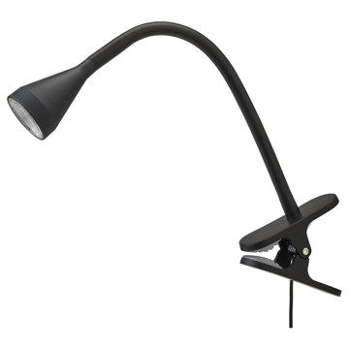 | https://www.ikea.com/kr/ko/images/products/naevlinge-led-clamp-spotlight-black__0710473_pe727574_s5.jpg | output_lighting\images\604.498.84.jpg | https://www.ikea.com/kr/ko/p/naevlinge-led-clamp-spotlight-black-60449884/ | 검토
IKEA | 606.402.55 | LIGHTING | NÄVLINGE 네블링에 LED집게형조명 - 다크레드 | IKEA | NÄVLINGE 네블링에 LED집게형조명 - 다크레드. 슈퍼슬림 스탠드로 아주 좁은 공간에도 놓아둘 수 있어서 실용적입니다. 조명의 각도를 자유롭게 조절하여 원하는 곳에 빛을 비출 수 있습니다. 가볍고 언제든지 쉽게 옮길 수 있어요. 원하는 곳에 꽂기만 하면 되죠. 전구는 포함되어 있으며, 필요한 경우 교체 가능합니다. 교체용 전구가 필요하실 경우, IKEA 매장의 교환/환불 코너를 방문하시거나 IKEA 고객지원센터로 문의해주세요. 클램핑 범위 10-45 mm. 조명색:따뜻한 백색(2700K) 이 제품에는 CE 마크가 있습니다. | 19900 | KRW | https://schema.org/InStock | 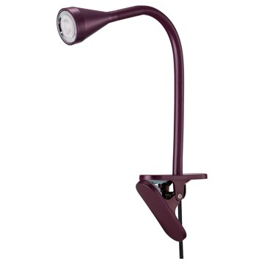 | https://www.ikea.com/kr/ko/images/products/naevlinge-led-clamp-spotlight-dark-red__1496515_pe1005505_s5.jpg | output_lighting\images\606.402.55.jpg | https://www.ikea.com/kr/ko/p/naevlinge-led-clamp-spotlight-dark-red-60640255/ | 검토
IKEA | 504.376.69 | LIGHTING | TÄLLBYN 텔뷘 탁상스탠드 - 니켈 도금/오팔 화이트 유리 40 cm | IKEA | TÄLLBYN 텔뷘 탁상스탠드 - 니켈 도금/오팔 화이트 유리 40 cm. 부드러운 느낌의 불빛이 따뜻하고 포근한 분위기를 연출합니다. 이 유리 전등갓은 숙련된 전문가가 입으로 불어서 만든 제품으로 독특한 개성을 느낄 수 있어요. 조명은 별도구매입니다. LED전구 E14 구형 오팔 화이트 사용을 권장합니다. 일반 조명/전등갓을 사용할 경우, 그리고 고르게 발산되는 확산된 빛을 원할 경우 불투명 전구를 사용하세요. | 79900 | KRW | https://schema.org/InStock | 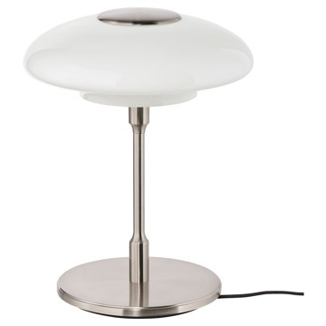 | https://www.ikea.com/kr/ko/images/products/taellbyn-table-lamp-nickel-plated-opal-white-glass__0779136_pe759268_s5.jpg | output_lighting\images\504.376.69.jpg | https://www.ikea.com/kr/ko/p/taellbyn-table-lamp-nickel-plated-opal-white-glass-50437669/ | 검토
IKEA | 006.128.54 | LIGHTING | ANKARLÄGG 앙칼레그 LED야간센서등 - 배터리식 | IKEA | ANKARLÄGG 앙칼레그 LED야간센서등 - 배터리식. 센서가 3미터 내에서 움직임을 감지하면 야간등이 켜집니다. 배터리를 절약하기 위해 조명은 어두울 때만 켜지며, 움직임이 없으면 30초 후 자동으로 꺼집니다. 배터리로 작동하므로 전선 때문에 스트레스 받지 않고 전원을 연결하지 않아도 돼요. 복도나 침실, 계단이나 찬장, 옷장 등 어디에나 조명을 설치할 수 있다는 뜻이죠. 전원 코드 없이 쉽게 설치할 수 있어요. 배터리를 삽입하고 조명에 양면 접착제를 붙여 원하는 위치에 설치하면 돼요. | 4900 | KRW | https://schema.org/InStock | 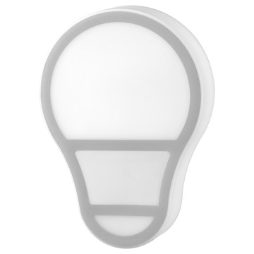 | https://www.ikea.com/kr/ko/images/products/ankarlaegg-led-nightlight-with-sensor-battery-operated__1473048_pe997681_s5.jpg | output_lighting\images\006.128.54.jpg | https://www.ikea.com/kr/ko/p/ankarlaegg-led-nightlight-with-sensor-battery-operated-00612854/ | 검토
IKEA | 704.439.47 | LIGHTING | LERSTA 레르스타 플로어스탠드/독서등 - 화이트 | IKEA | LERSTA 레르스타 플로어스탠드/독서등 - 화이트. 독서등으로 사용해보세요. 조명의 각도와 방향을 자유롭게 조절할 수 있습니다. 조명은 별도구매입니다. LED전구 E26 구형 오팔 화이트 사용을 권장합니다. 특별한 쓰레기 처리가 필요할 수 있습니다. 자세한 내용은 지역 당국에 문의하세요. | 19900 | KRW | https://schema.org/InStock |  | https://www.ikea.com/kr/ko/images/products/lersta-floor-reading-lamp-white__0728873_pe736563_s5.jpg | output_lighting\images\704.439.47.jpg | https://www.ikea.com/kr/ko/p/lersta-floor-reading-lamp-white-70443947/ | 검토
IKEA | 202.842.48 | LIGHTING | LERSTA 레르스타 플로어스탠드/독서등 - 알루미늄 크롬효과 | IKEA | LERSTA 레르스타 플로어스탠드/독서등 - 알루미늄 크롬효과. 독서등으로 사용해보세요. 조명의 각도와 방향을 자유롭게 조절할 수 있습니다. 조명은 별도구매입니다. LED전구 E26 구형 오팔 화이트 사용을 권장합니다. 일반 조명/전등갓을 사용할 경우, 그리고 고르게 발산되는 확산된 빛을 원할 경우 불투명 전구를 사용하세요. | 19900 | KRW | https://schema.org/InStock | 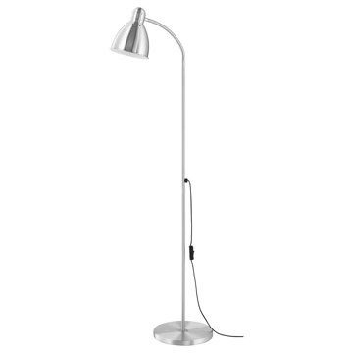 | https://www.ikea.com/kr/ko/images/products/lersta-floor-reading-lamp-aluminium-chrome-effect__0606034_pe681992_s5.jpg | output_lighting\images\202.842.48.jpg | https://www.ikea.com/kr/ko/p/lersta-floor-reading-lamp-aluminium-chrome-effect-20284248/ | 검토
IKEA | 003.213.79 | LIGHTING | ÅRSTID 오르스티드 탁상스탠드 - 황동/화이트 | IKEA | ÅRSTID 오르스티드 탁상스탠드 - 황동/화이트. 텍스타일 전등갓으로 은은하고 아름다운 조명효과를 느낄 수 있습니다. 조명은 별도구매입니다. LED전구 E26 구형 오팔 화이트 사용을 권장합니다. 일반 조명/전등갓을 사용할 경우, 그리고 고르게 발산되는 확산된 빛을 원할 경우 불투명 전구를 사용하세요. 풀 스위치 포함. 같은 시리즈의 다른 조명과도 함께 사용해보세요. | 29900 | KRW | https://schema.org/InStock | 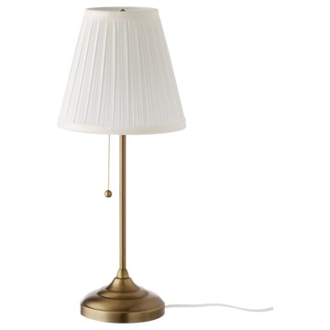 | https://www.ikea.com/kr/ko/images/products/arstid-table-lamp-brass-white__0609329_pe684454_s5.jpg | output_lighting\images\003.213.79.jpg | https://www.ikea.com/kr/ko/p/arstid-table-lamp-brass-white-00321379/ | 검토
IKEA | 502.840.20 | LIGHTING | ÅRSTID 오르스티드 탁상스탠드 - 니켈 도금/화이트 | IKEA | ÅRSTID 오르스티드 탁상스탠드 - 니켈 도금/화이트. 텍스타일 전등갓으로 은은하고 아름다운 조명효과를 느낄 수 있습니다. 조명은 별도구매입니다. LED전구 E26 구형 오팔 화이트 사용을 권장합니다. 일반 조명/전등갓을 사용할 경우, 그리고 고르게 발산되는 확산된 빛을 원할 경우 불투명 전구를 사용하세요. 풀 스위치 포함. 같은 시리즈의 다른 조명과도 함께 사용해보세요. | 29900 | KRW | https://schema.org/InStock | 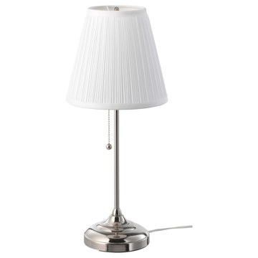 | https://www.ikea.com/kr/ko/images/products/arstid-table-lamp-nickel-plated-white__0609332_pe684455_s5.jpg | output_lighting\images\502.840.20.jpg | https://www.ikea.com/kr/ko/p/arstid-table-lamp-nickel-plated-white-50284020/ | 검토
IKEA | 603.557.24 | LIGHTING | TERTIAL 테르티알 독서등 - 화이트 | IKEA | TERTIAL 테르티알 독서등 - 화이트. 조명의 각도를 자유롭게 조절하여 원하는 곳에 빛을 비출 수 있습니다. 탁상스탠드 또는 벽부착등으로 사용할 수 있습니다. 조명은 별도구매입니다. LED전구 E26 구형 오팔 화이트 사용을 권장합니다. 최대 클램핑 범위 60mm. 특별한 쓰레기 처리가 필요할 수 있습니다. 자세한 내용은 지역 당국에 문의하세요. | 24900 | KRW | https://schema.org/InStock | 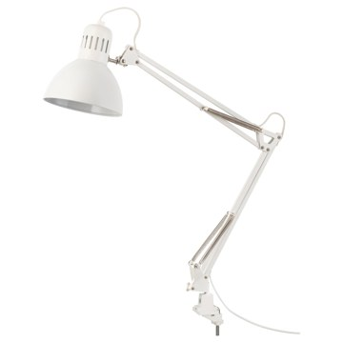 | https://www.ikea.com/kr/ko/images/products/tertial-work-lamp-white__0609308_pe684439_s5.jpg | output_lighting\images\603.557.24.jpg | https://www.ikea.com/kr/ko/p/tertial-work-lamp-white-60355724/ | 검토
IKEA | 005.042.94 | LIGHTING | TERTIAL 테르티알 독서등 - 라이트블루 | IKEA | TERTIAL 테르티알 독서등 - 라이트블루. 조명의 각도를 자유롭게 조절하여 원하는 곳에 빛을 비출 수 있습니다. 탁상스탠드 또는 벽부착등으로 사용할 수 있습니다. 조명은 별도구매입니다. LED전구 E26 구형 오팔 화이트 사용을 권장합니다. 최대 클램핑 범위 60mm. 특별한 쓰레기 처리가 필요할 수 있습니다. 자세한 내용은 지역 당국에 문의하세요. | 24900 | KRW | https://schema.org/InStock | 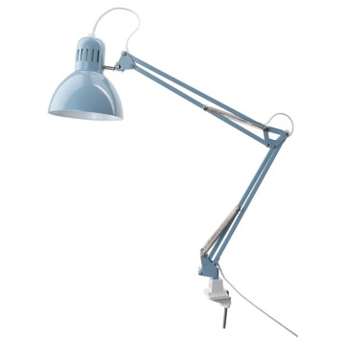 | https://www.ikea.com/kr/ko/images/products/tertial-work-lamp-light-blue__0957547_pe822319_s5.jpg | output_lighting\images\005.042.94.jpg | https://www.ikea.com/kr/ko/p/tertial-work-lamp-light-blue-00504294/ | 검토
IKEA | 103.554.39 | LIGHTING | TERTIAL 테르티알 독서등 - 다크그레이 | IKEA | TERTIAL 테르티알 독서등 - 다크그레이. 조명의 각도를 자유롭게 조절하여 원하는 곳에 빛을 비출 수 있습니다. 탁상스탠드 또는 벽부착등으로 사용할 수 있습니다. 조명은 별도구매입니다. LED전구 E26 구형 오팔 화이트 사용을 권장합니다. 최대 클램핑 범위 60mm. 특별한 쓰레기 처리가 필요할 수 있습니다. 자세한 내용은 지역 당국에 문의하세요. | 24900 | KRW | https://schema.org/InStock | 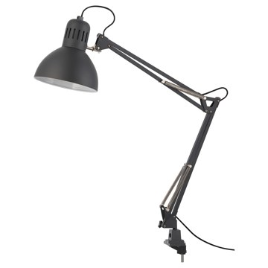 | https://www.ikea.com/kr/ko/images/products/tertial-work-lamp-dark-grey__0609306_pe684440_s5.jpg | output_lighting\images\103.554.39.jpg | https://www.ikea.com/kr/ko/p/tertial-work-lamp-dark-grey-10355439/ | 검토
IKEA | 705.364.61 | LIGHTING | LÄKTRA 렉트라 LED작업등 - 밝기조절 화이트 | IKEA | LÄKTRA 렉트라 LED작업등 - 밝기조절 화이트. 다음의 네 가지 모드가 조명에 사전 설정되어 있습니다. 낮 모드(720lm/4800K), 저녁 모드(690lm/3800K), 밤중 모드(1lm/2200K)가 있으며, 아이의 눈에 부담을 줄여주는 백라이트 모드(410lm/3200K)가 있습니다. 터치바로 조절하는 디머를 사용하면 상황에 따라 쉽게 밝기를 조절할 수 있어요. 메모리 기능이 있기 때문에 다음에 작업등을 켰을 때 조명 색상과 밝기가 그대로 유지됩니다. 타이머 버튼을 누르면 30분 후에 조명이 자동으로 꺼집니다. | 69900 | KRW | https://schema.org/InStock | 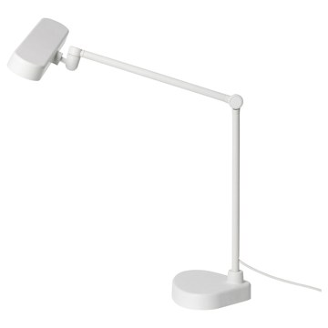 | https://www.ikea.com/kr/ko/images/products/laektra-led-work-lamp-dimmable-white__1109203_pe869890_s5.jpg | output_lighting\images\705.364.61.jpg | https://www.ikea.com/kr/ko/p/laektra-led-work-lamp-dimmable-white-70536461/ | 검토
IKEA | 504.554.89 | LIGHTING | NYMÅNE 뉘모네 플로어스탠드3등 - 화이트 | IKEA | NYMÅNE 뉘모네 플로어스탠드3등 - 화이트. 각각의 등을 따로 켜고 끌 수 있고 자유롭게 원하는 방향을 비추게 할 수 있습니다. 하나는 위쪽으로 향하게 하고 다른 하나는 독서등으로 사용해보세요. 전구는 별도 판매입니다. LED전구 GU10(3개) 사용을 권장합니다. 특별한 쓰레기 처리가 필요할 수 있습니다. 자세한 내용은 지역 당국에 문의하세요. | 0 | KRW |  | 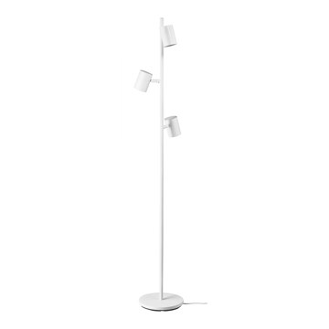 | https://www.ikea.com/kr/ko/images/products/nymane-floor-lamp-with-3-spot-white__0810835_pe771431_s5.jpg | output_lighting\images\504.554.89.jpg | https://www.ikea.com/kr/ko/p/nymane-floor-lamp-with-3-spot-white-50455489/ | 검토
IKEA | 704.777.39 | LIGHTING | NYMÅNE 뉘모네 플로어스탠드3등 - 앤트러싸이트 | IKEA | NYMÅNE 뉘모네 플로어스탠드3등 - 앤트러싸이트. 각각의 등을 따로 켜고 끌 수 있고 자유롭게 원하는 방향을 비추게 할 수 있습니다. 하나는 위쪽으로 향하게 하고 다른 하나는 독서등으로 사용해보세요. 전구는 별도 판매입니다. LED전구 GU10(3개) 사용을 권장합니다. 특별한 쓰레기 처리가 필요할 수 있습니다. 자세한 내용은 지역 당국에 문의하세요. | 0 | KRW |  | 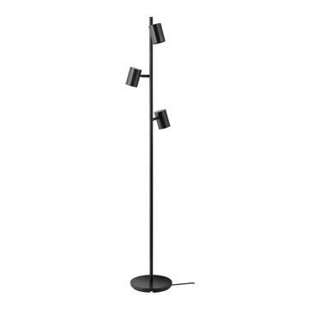 | https://www.ikea.com/kr/ko/images/products/nymane-floor-lamp-with-3-spot-anthracite__0810830_pe771428_s5.jpg | output_lighting\images\704.777.39.jpg | https://www.ikea.com/kr/ko/p/nymane-floor-lamp-with-3-spot-anthracite-70477739/ | 검토
IKEA | 005.390.95 | LIGHTING | VINDKAST 빈드카스트 플로어스탠드 - 화이트 | IKEA | VINDKAST 빈드카스트 플로어스탠드 - 화이트. 부드러운 느낌의 무드등입니다. 조명은 별도구매입니다. LED전구 E26 구형 오팔 화이트 사용을 권장합니다. 일반 조명/전등갓을 사용할 경우, 그리고 고르게 발산되는 확산된 빛을 원할 경우 불투명 전구를 사용하세요. 같은 시리즈의 다른 조명과도 함께 사용해보세요. | 39900 | KRW | https://schema.org/InStock | 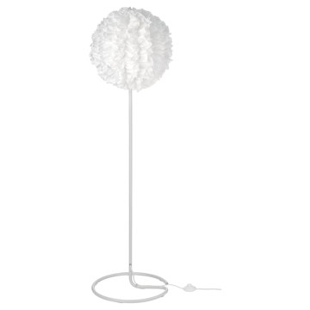 | https://www.ikea.com/kr/ko/images/products/vindkast-floor-lamp-white__1180020_pe896176_s5.jpg | output_lighting\images\005.390.95.jpg | https://www.ikea.com/kr/ko/p/vindkast-floor-lamp-white-00539095/ | 검토
IKEA | 906.402.68 | LIGHTING | NÄVLINGE 네블링에 LED탁상스탠드 - 그린 | IKEA | NÄVLINGE 네블링에 LED탁상스탠드 - 그린. 불빛이 집중되는 직접조명입니다. 조명의 각도를 자유롭게 조절하여 원하는 곳에 빛을 비출 수 있습니다. 작고 귀여워서 좁은 공간에도 쉽게 설치할 수 있습니다. 전구는 포함되어 있으며, 필요한 경우 교체 가능합니다. 교체용 전구가 필요하실 경우, IKEA 매장의 교환/환불 코너를 방문하시거나 IKEA 고객지원센터로 문의해주세요. 조명색:따뜻한 백색(2700K) 전구의 수명은 약 25,000시간입니다. 스탠드를 매일 3시간씩 켜는 경우 약 20년에 해당됩니다. | 19900 | KRW | https://schema.org/InStock | 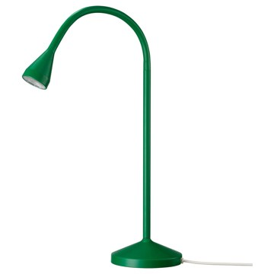 | https://www.ikea.com/kr/ko/images/products/naevlinge-led-desk-lamp-green__1496522_pe1005510_s5.jpg | output_lighting\images\906.402.68.jpg | https://www.ikea.com/kr/ko/p/naevlinge-led-desk-lamp-green-90640268/ | 검토
IKEA | 304.049.24 | LIGHTING | NÄVLINGE 네블링에 LED작업등 - 화이트 | IKEA | NÄVLINGE 네블링에 LED작업등 - 화이트. 불빛이 집중되는 직접조명입니다. 조명의 각도를 자유롭게 조절하여 원하는 곳에 빛을 비출 수 있습니다. 작고 귀여워서 좁은 공간에도 쉽게 설치할 수 있습니다. 조명색:따뜻한 백색(2700K) 전구의 수명은 약 25,000시간입니다. 스탠드를 매일 3시간씩 켜는 경우 약 20년에 해당됩니다. 내장 LED 조명. 전구는 포함되어 있으며, 필요한 경우 교체 가능합니다. 교체용 전구가 필요하실 경우, IKEA 매장의 교환/환불 코너를 방문하시거나 IKEA 고객지원센터로 문의해주세요. | 19900 | KRW | https://schema.org/InStock | 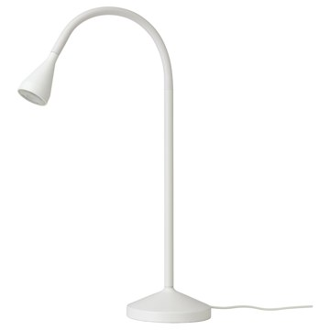 | https://www.ikea.com/kr/ko/images/products/naevlinge-led-work-lamp-white__0709828_pe727111_s5.jpg | output_lighting\images\304.049.24.jpg | https://www.ikea.com/kr/ko/p/naevlinge-led-work-lamp-white-30404924/ | 검토
IKEA | 905.747.20 | LIGHTING | NÄVLINGE 네블링에 LED탁상스탠드 - 옐로/화이트 | IKEA | NÄVLINGE 네블링에 LED탁상스탠드 - 옐로/화이트. 불빛이 집중되는 직접조명입니다. 조명의 각도를 자유롭게 조절하여 원하는 곳에 빛을 비출 수 있습니다. 작고 귀여워서 좁은 공간에도 쉽게 설치할 수 있습니다. 전구는 포함되어 있으며, 필요한 경우 교체 가능합니다. 교체용 전구가 필요하실 경우, IKEA 매장의 교환/환불 코너를 방문하시거나 IKEA 고객지원센터로 문의해주세요. 조명색:따뜻한 백색(2700K) 전구의 수명은 약 25,000시간입니다. 스탠드를 매일 3시간씩 켜는 경우 약 20년에 해당됩니다. | 19900 | KRW | https://schema.org/InStock | 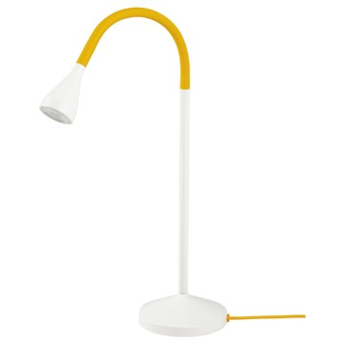 | https://www.ikea.com/kr/ko/images/products/naevlinge-led-desk-lamp-yellow-white__1257225_pe925653_s5.jpg | output_lighting\images\905.747.20.jpg | https://www.ikea.com/kr/ko/p/naevlinge-led-desk-lamp-yellow-white-90574720/ | 검토
IKEA | 904.049.16 | LIGHTING | NÄVLINGE 네블링에 LED작업등 - 블랙 | IKEA | NÄVLINGE 네블링에 LED작업등 - 블랙. 불빛이 집중되는 직접조명입니다. 조명의 각도를 자유롭게 조절하여 원하는 곳에 빛을 비출 수 있습니다. 작고 귀여워서 좁은 공간에도 쉽게 설치할 수 있습니다. 전구는 포함되어 있으며, 필요한 경우 교체 가능합니다. 교체용 전구가 필요하실 경우, IKEA 매장의 교환/환불 코너를 방문하시거나 IKEA 고객지원센터로 문의해주세요. 조명색:따뜻한 백색(2700K) 전구의 수명은 약 25,000시간입니다. 스탠드를 매일 3시간씩 켜는 경우 약 20년에 해당됩니다. | 19900 | KRW | https://schema.org/InStock | 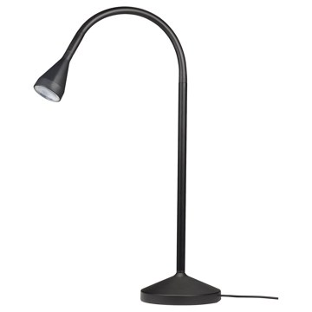 | https://www.ikea.com/kr/ko/images/products/naevlinge-led-work-lamp-black__0709827_pe727109_s5.jpg | output_lighting\images\904.049.16.jpg | https://www.ikea.com/kr/ko/p/naevlinge-led-work-lamp-black-90404916/ | 검토
IKEA | 102.842.44 | LIGHTING | LAMPAN 람판 탁상스탠드 - 화이트 29 cm | IKEA | LAMPAN 람판 탁상스탠드 - 화이트 29 cm. 부드럽고 아늑한 느낌의 불빛입니다. 조명은 별도구매입니다. LED전구 E14 구형 오팔 화이트 사용을 권장합니다. 일반 조명/전등갓을 사용할 경우, 그리고 고르게 발산되는 확산된 빛을 원할 경우 불투명 전구를 사용하세요. 구멍이 뚫려있거나 오픈된 디자인의 조명/전등갓을 사용할 경우, 그리고 벽이나 천장에 무늬를 표현하고 싶을 경우 투명한 전구를 사용하세요. 특별한 쓰레기 처리가 필요할 수 있습니다. 자세한 내용은 지역 당국에 문의하세요. | 0 | KRW |  |  | https://www.ikea.com/kr/ko/images/products/lampan-table-lamp-white__0459937_pe606395_s5.jpg | output_lighting\images\102.842.44.jpg | https://www.ikea.com/kr/ko/p/lampan-table-lamp-white-10284244/ | 검토
IKEA | 205.619.43 | LIGHTING | RÖDFLIK 뢰드플리크 플로어스탠드/독서등 - 라이트베이지 | IKEA | RÖDFLIK 뢰드플리크 플로어스탠드/독서등 - 라이트베이지. 독서등으로 사용해보세요. 스탠드의 방향을 자유롭게 조절할 수 있어서 어디든 원하는 곳에 빛을 비출 수 있습니다. 조명은 별도구매입니다. LED전구 E26 구형 오팔 화이트 사용을 권장합니다. 특별한 쓰레기 처리가 필요할 수 있습니다. 자세한 내용은 지역 당국에 문의하세요. | 49900 | KRW | https://schema.org/InStock |  | https://www.ikea.com/kr/ko/images/products/roedflik-floor-reading-lamp-light-beige__1232751_pe916596_s5.jpg | output_lighting\images\205.619.43.jpg | https://www.ikea.com/kr/ko/p/roedflik-floor-reading-lamp-light-beige-20561943/ | 검토
IKEA | 205.635.79 | LIGHTING | RÖDFLIK 뢰드플리크 플로어스탠드/독서등 - 그레이그린 | IKEA | RÖDFLIK 뢰드플리크 플로어스탠드/독서등 - 그레이그린. 독서등으로 사용해보세요. 스탠드의 방향을 자유롭게 조절할 수 있어서 어디든 원하는 곳에 빛을 비출 수 있습니다. 조명은 별도구매입니다. LED전구 E26 구형 오팔 화이트 사용을 권장합니다. 특별한 쓰레기 처리가 필요할 수 있습니다. 자세한 내용은 지역 당국에 문의하세요. | 49900 | KRW | https://schema.org/InStock |  | https://www.ikea.com/kr/ko/images/products/roedflik-floor-reading-lamp-grey-green__1232722_pe916583_s5.jpg | output_lighting\images\205.635.79.jpg | https://www.ikea.com/kr/ko/p/roedflik-floor-reading-lamp-grey-green-20563579/ | 검토
IKEA | 902.841.03 | LIGHTING | ÅRSTID 오르스티드 천장등 - 화이트 46 cm | IKEA | ÅRSTID 오르스티드 천장등 - 화이트 46 cm. 실내에서 일반 조명으로 사용할 수 있습니다. 조명은 별도구매입니다. LED전구 E26 구형 오팔 화이트 사용을 권장합니다. 고정설치. 일반 조명/전등갓을 사용할 경우, 그리고 고르게 발산되는 확산된 빛을 원할 경우 불투명 전구를 사용하세요. 같은 시리즈의 다른 조명과도 함께 사용해보세요. | 49900 | KRW | https://schema.org/InStock |  | https://www.ikea.com/kr/ko/images/products/arstid-ceiling-lamp-white__0607745_pe683174_s5.jpg | output_lighting\images\902.841.03.jpg | https://www.ikea.com/kr/ko/p/arstid-ceiling-lamp-white-90284103/ | 검토
IKEA | 393.874.11 | LIGHTING | RINGSTA 링스타 / SKAFTET 스카프테트 플로어스탠드 - 화이트/황동 | IKEA | RINGSTA 링스타 / SKAFTET 스카프테트 플로어스탠드 - 화이트/황동. 텍스타일 전등갓은 불빛이 은은하게 퍼지고 부드럽고 안락한 분위기를 연출합니다. 이 전등갓은 플랫팩으로 제공되므로 간편하게 집으로 가져갈 수 있습니다. 조명은 별도구매입니다. LED전구 E26 사용을 권장합니다. 일반 조명/전등갓을 사용할 경우, 그리고 고르게 발산되는 확산된 빛을 원할 경우 불투명 전구를 사용하세요. 특별한 쓰레기 처리가 필요할 수 있습니다. 자세한 내용은 지역 당국에 문의하세요. | 59900 | KRW | https://schema.org/InStock |  | https://www.ikea.com/kr/ko/images/products/ringsta-skaftet-floor-lamp-white-brass__0856894_pe780850_s5.jpg | output_lighting\images\393.874.11.jpg | https://www.ikea.com/kr/ko/p/ringsta-skaftet-floor-lamp-white-brass-s39387411/ | 검토
IKEA | 393.875.43 | LIGHTING | SKOTTORP 스코토르프 / SKAFTET 스카프테트 아치형 플로어스탠드 - 라이트그레이 | IKEA | SKOTTORP 스코토르프 / SKAFTET 스카프테트 아치형 플로어스탠드 - 라이트그레이. 텍스타일 전등갓은 불빛이 은은하게 퍼지고 부드럽고 안락한 분위기를 연출합니다. 이 전등갓은 플랫팩으로 제공되므로 간편하게 집으로 가져갈 수 있습니다. 조명은 별도구매입니다. LED전구 E26 사용을 권장합니다. 일반 조명/전등갓을 사용할 경우, 그리고 고르게 발산되는 확산된 빛을 원할 경우 불투명 전구를 사용하세요. 이 조명 본체에는 무게가 무겁고 조명 본체가 넘어질 수 있으므로 유리 전등갓을 사용할 수 없습니다. | 179900 | KRW | https://schema.org/InStock |  | https://www.ikea.com/kr/ko/images/products/skottorp-skaftet-floor-lamp-arched-light-grey__0856912_pe780859_s5.jpg | output_lighting\images\393.875.43.jpg | https://www.ikea.com/kr/ko/p/skottorp-skaftet-floor-lamp-arched-light-grey-s39387543/ | 검토
IKEA | 504.457.11 | LIGHTING | EBBARED 에바레드 건전지형집게스폿조명 - 화이트 | IKEA | EBBARED 에바레드 건전지형집게스폿조명 - 화이트. 소형 다이오드가 내장된 제품으로 백열전구보다 수명이 30배나 길고 에너지를 더 적게 소비하며 교체할 필요가 없습니다. 전구는 교체할 수 없습니다. LED 수명 약 20,000 시간. 제품에 맞는 배터리만 사용하세요. 오래된 배터리와 새 배터리를 함께 사용하지 마세요. 사용한 배터리는 현지 폐기물 환경 규정에 따라 재활용을 위해 배출해야 합니다. 건전지는 별도 판매입니다.. AAA 2개가 필요합니다. 에너지 소비: 0.3W. | 4900 | KRW | https://schema.org/InStock |  | https://www.ikea.com/kr/ko/images/products/ebbared-battery-operated-clamp-spotlight-white__0367766_pe549422_s5.jpg | output_lighting\images\504.457.11.jpg | https://www.ikea.com/kr/ko/p/ebbared-battery-operated-clamp-spotlight-white-50445711/ | 검토
IKEA | 105.916.53 | LIGHTING | AKTERSPRING 악테르스프링 탁상스탠드 - 오팔 화이트 유리/황동 도금 39 cm | IKEA | AKTERSPRING 악테르스프링 탁상스탠드 - 오팔 화이트 유리/황동 도금 39 cm. 집에 부드럽고 아늑한 무드 조명을 선사합니다. 숙련된 전문가가 직접 입으로 불어서 만든 제품입니다. 전구는 별도 판매입니다. LED전구 E14 구형 오팔화이트(2개) 사용을 권장합니다. 특별한 쓰레기 처리가 필요할 수 있습니다. 자세한 내용은 지역 당국에 문의하세요. 같은 시리즈의 다른 조명과도 함께 사용해보세요. | 79900 | KRW | https://schema.org/InStock |  | https://www.ikea.com/kr/ko/images/products/akterspring-table-lamp-opal-white-glass-brass-plated__1416207_pe975489_s5.jpg | output_lighting\images\105.916.53.jpg | https://www.ikea.com/kr/ko/p/akterspring-table-lamp-opal-white-glass-brass-plated-10591653/ | 검토
IKEA | 204.691.19 | LIGHTING | VINDKAST 빈드카스트 펜던트등 - 화이트 50 cm | IKEA | VINDKAST 빈드카스트 펜던트등 - 화이트 50 cm. 부드러운 느낌의 무드등입니다. 제품과 잘 어울리는 화이트 텍스타일 코드가 모던하고 로맨틱한 느낌을 연출하죠. 조립 설명서에 제품을 장착하고 설치하는 방법에 관한 전체 내용이 나와 있습니다. 일반 조명/전등갓을 사용할 경우, 그리고 고르게 발산되는 확산된 빛을 원할 경우 불투명 전구를 사용하세요. 조명에 스마트 전구를 사용하면 색상을 변경하고 밝기를 조절할 수 있습니다. 조명은 별도구매입니다. LED전구 E26 구형 오팔 화이트 사용을 권장합니다. 천장 고리에 매다세요. | 39900 | KRW | https://schema.org/InStock |  | https://www.ikea.com/kr/ko/images/products/vindkast-pendant-lamp-white__0805857_pe769703_s5.jpg | output_lighting\images\204.691.19.jpg | https://www.ikea.com/kr/ko/p/vindkast-pendant-lamp-white-20469119/ | 검토

